상품제안서
최고급 쇼핑 캐리어 | 상품코드: F23899

 |  |  |  |  |  |  | 02-412-0044 | www.easy1.co.kr
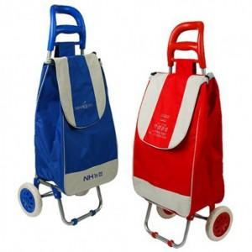

【상세/제작정보】 | 현재 (중)사이즈는 단종되었으며, (대)사이즈만 주문가능 합니다.​

【인쇄/포장옵션】 | 실크 / 포장불가능

【공급단가】 | 수량 | 100~ | 200~ | 300~ | 500~ | 1,000~
*VAT별도 | 단가 | 10,120원 | 9,750원 | 9,370원 | 9,000원 | 8,770원

【상품 URL】 | https://easy1.co.kr:443/src/goods_detail.php?gdno=23899

